需要者別達成率（季調）
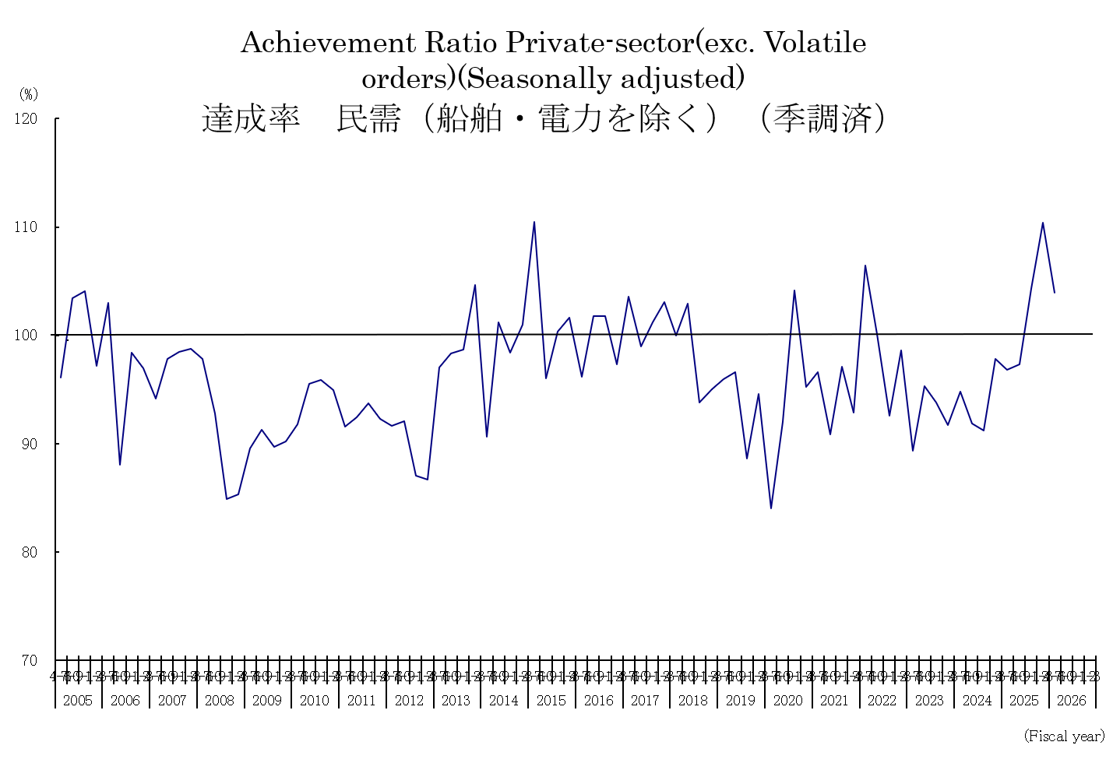
 | 主要需要者別見通し達成率(季調系列)
 | (Achievement Ratio for the forecast of Machinery Orders by Sectors)(Seasonally adjusted) |  |  |  |  |  |  |  |  | (%)
 | 受注額合計 | 外 需 | 官 公 需 | 民 需 |  |  | 製 造 業 | 非製造業 |  | 代 理 店
 |  |  |  |  | (船舶を除く) | (船舶・電力 |  |  | (船舶・電力
 |  |  |  |  |  | を除く) |  |  | を除く)
 | Total | From | Governments | Private- |  |  |  |  |  | Through
 |  | overseas |  | sector | (Exc. for | (Exc. Volatile | Manufacturing | Non- | (Exc. Volatile | agencies
 |  |  |  |  | ships) | orders) |  | manufacturing | orders)
2005/ 4- 6 | 98.8 | 108.4 | 79.9 | 96.3 | 95.5 | 96.1 | 96.8 | 95.1 | 95.9 | 98.9
7- 9 | 110.6 | 124.0 | 85.9 | 105.0 | 103.2 | 103.4 | 108.7 | 101.4 | 100.7 | 104.9
10-12 | 106.3 | 111.9 | 105.3 | 103.4 | 104.4 | 104.1 | 106.7 | 103.5 | 102.4 | 108.1
2006/ 1- 3 | 102.3 | 119.5 | 85.2 | 97.7 | 98.8 | 97.2 | 101.8 | 93.8 | 93.3 | 102.5
4- 6 | 106.7 | 113.1 | 97.5 | 103.8 | 102.6 | 103.0 | 112.4 | 97.1 | 95.5 | 106.1
7- 9 | 102.5 | 112.7 | 102.1 | 93.0 | 89.9 | 88.1 | 95.0 | 90.0 | 83.9 | 91.8
10-12 | 105.8 | 122.0 | 89.1 | 97.5 | 99.6 | 98.4 | 102.6 | 95.4 | 94.3 | 106.6
2007/ 1- 3 | 104.5 | 115.5 | 111.9 | 96.5 | 97.7 | 96.9 | 99.5 | 94.2 | 93.9 | 97.4
4- 6 | 105.7 | 115.9 | 120.0 | 96.5 | 95.5 | 94.1 | 98.2 | 93.8 | 90.4 | 99.1
7- 9 | 109.9 | 119.4 | 106.6 | 99.6 | 97.1 | 97.8 | 101.1 | 97.9 | 95.2 | 115.5
10-12 | 104.9 | 111.7 | 108.3 | 99.0 | 99.0 | 98.5 | 103.0 | 98.7 | 94.9 | 104.1
2008/ 1- 3 | 103.8 | 102.8 | 105.1 | 101.4 | 101.8 | 98.7 | 96.9 | 102.2 | 100.0 | 101.7
4- 6 | 101.0 | 101.9 | 88.5 | 101.5 | 98.7 | 97.8 | 92.9 | 106.0 | 105.9 | 101.5
7- 9 | 100.0 | 105.0 | 94.1 | 97.4 | 96.6 | 92.8 | 92.8 | 100.3 | 94.0 | 88.6
10-12 | 82.9 | 76.5 | 99.8 | 86.5 | 87.7 | 84.8 | 75.7 | 97.8 | 91.2 | 80.0
2009/ 1- 3 | 78.5 | 51.7 | 99.0 | 92.9 | 92.9 | 85.3 | 63.9 | 108.7 | 100.4 | 79.9
4- 6 | 89.7 | 68.9 | 121.9 | 97.5 | 96.5 | 89.6 | 80.9 | 105.7 | 94.6 | 88.9
7- 9 | 95.7 | 89.2 | 108.8 | 97.6 | 95.9 | 91.3 | 78.4 | 107.1 | 101.5 | 102.5
10-12 | 95.0 | 99.8 | 99.9 | 91.8 | 92.4 | 89.7 | 90.3 | 95.9 | 89.1 | 104.9
2010/ 1- 3 | 98.5 | 98.2 | 114.9 | 92.2 | 94.6 | 90.2 | 86.6 | 93.6 | 90.6 | 112.7
4- 6 | 99.5 | 107.3 | 86.8 | 96.0 | 94.9 | 91.8 | 96.8 | 94.8 | 89.2 | 106.0
7- 9 | 99.1 | 99.5 | 92.8 | 102.3 | 99.9 | 95.5 | 98.8 | 101.3 | 95.1 | 108.1
10-12 | 98.6 | 98.2 | 95.7 | 101.6 | 103.8 | 95.9 | 94.7 | 108.2 | 95.1 | 100.2
2011/ 1- 3 | 101.2 | 95.6 | 94.8 | 102.0 | 102.9 | 94.9 | 92.5 | 108.3 | 96.4 | 114.9
4- 6 | 91.0 | 84.0 | 90.1 | 98.6 | 97.7 | 91.5 | 88.3 | 104.9 | 94.6 | 105.8
7- 9 | 94.8 | 91.8 | 102.1 | 98.3 | 96.3 | 92.4 | 90.0 | 99.5 | 95.7 | 106.4
10-12 | 95.4 | 96.2 | 91.8 | 94.6 | 95.3 | 93.7 | 89.7 | 100.3 | 95.9 | 115.3
2012/ 1- 3 | 93.2 | 85.1 | 94.7 | 93.3 | 95.0 | 92.3 | 88.5 | 97.7 | 93.4 | 106.9
4- 6 | 93.2 | 85.1 | 111.7 | 97.3 | 96.4 | 91.6 | 85.2 | 103.7 | 95.5 | 107.5
7- 9 | 87.6 | 77.9 | 103.9 | 93.8 | 92.9 | 92.1 | 83.2 | 96.4 | 96.5 | 101.7
10-12 | 89.8 | 87.9 | 104.7 | 87.5 | 89.5 | 87.1 | 84.7 | 90.3 | 88.3 | 96.2
2013/ 1- 3 | 89.0 | 91.6 | 101.4 | 79.4 | 78.6 | 86.6 | 85.5 | 78.6 | 88.8 | 98.8
4- 6 | 98.0 | 96.9 | 103.3 | 101.2 | 100.6 | 97.0 | 88.8 | 106.2 | 102.9 | 90.1
7- 9 | 102.7 | 104.2 | 113.2 | 103.0 | 100.7 | 98.3 | 96.4 | 104.9 | 99.2 | 90.5
10-12 | 100.3 | 99.1 | 101.7 | 100.7 | 102.6 | 98.7 | 89.9 | 109.3 | 105.6 | 94.2
2014/ 1- 3 | 103.5 | 99.4 | 97.0 | 107.3 | 107.3 | 104.6 | 99.8 | 114.0 | 108.0 | 95.6
4- 6 | 97.8 | 108.0 | 94.8 | 91.0 | 89.4 | 90.6 | 82.8 | 93.9 | 98.9 | 94.9
7- 9 | 103.7 | 102.9 | 99.3 | 108.4 | 106.3 | 101.2 | 102.9 | 111.0 | 99.5 | 97.7
10-12 | 91.8 | 90.0 | 93.3 | 93.2 | 93.4 | 98.4 | 97.7 | 92.1 | 98.6 | 87.7
2015/ 1- 3 | 108.9 | 106.6 | 106.1 | 110.4 | 107.5 | 101.0 | 100.5 | 115.9 | 100.6 | 98.0
4- 6 | 101.6 | 98.3 | 104.6 | 107.3 | 105.4 | 110.5 | 120.5 | 100.1 | 105.7 | 94.0
7- 9 | 97.3 | 99.3 | 99.6 | 95.7 | 97.0 | 96.0 | 96.5 | 94.8 | 94.0 | 101.0
10-12 | 103.7 | 107.5 | 82.3 | 105.0 | 102.7 | 100.4 | 99.0 | 110.0 | 102.6 | 100.9
2016/ 1- 3 | 94.8 | 77.0 | 101.1 | 106.6 | 106.2 | 101.6 | 105.1 | 106.9 | 98.9 | 103.1
4- 6 | 94.7 | 95.9 | 86.4 | 98.0 | 97.0 | 96.2 | 97.0 | 98.6 | 98.9 | 94.9
7- 9 | 92.9 | 89.1 | 97.2 | 95.9 | 96.3 | 101.8 | 90.7 | 97.6 | 108.0 | 95.4
10-12 | 105.7 | 100.1 | 121.8 | 107.5 | 106.9 | 101.7 | 102.5 | 111.7 | 104.3 | 104.0
2017/ 1- 3 | 97.1 | 106.4 | 94.7 | 89.4 | 89.8 | 97.3 | 84.8 | 91.3 | 106.4 | 106.1
4- 6 | 103.1 | 107.7 | 99.5 | 100.0 | 100.8 | 103.5 | 98.5 | 101.1 | 107.9 | 110.3
7- 9 | 103.2 | 109.1 | 107.2 | 98.2 | 95.4 | 99.0 | 102.4 | 93.8 | 95.9 | 100.3
10-12 | 103.3 | 103.4 | 96.9 | 105.3 | 103.9 | 101.2 | 109.3 | 102.6 | 97.3 | 103.9
2018/ 1- 3 | 103.6 | 104.7 | 93.4 | 103.6 | 104.4 | 103.1 | 109.0 | 101.1 | 97.0 | 99.1
4- 6 | 100.1 | 97.0 | 99.3 | 103.7 | 104.0 | 99.9 | 103.9 | 103.5 | 95.5 | 98.8
7- 9 | 102.0 | 95.1 | 124.0 | 106.1 | 103.8 | 102.9 | 100.0 | 107.6 | 103.3 | 100.1
10-12 | 101.8 | 107.1 | 115.6 | 94.8 | 94.4 | 93.8 | 91.1 | 96.6 | 98.0 | 99.7
2019/ 1- 3 | 100.1 | 100.3 | 107.4 | 99.9 | 98.8 | 95.0 | 92.3 | 105.8 | 96.8 | 98.9
4- 6 | 95.2 | 88.5 | 103.0 | 97.5 | 97.8 | 95.9 | 90.1 | 102.8 | 101.1 | 97.7
7- 9 | 92.8 | 87.8 | 96.3 | 98.4 | 96.2 | 96.6 | 86.7 | 104.0 | 104.4 | 110.1
10-12 | 87.0 | 78.6 | 82.5 | 95.8 | 95.1 | 88.6 | 82.0 | 104.5 | 94.9 | 99.7
2020/ 1- 3 | 97.2 | 91.4 | 136.7 | 95.5 | 95.3 | 94.6 | 88.9 | 101.5 | 99.8 | 101.8
4- 6 | 82.3 | 68.5 | 97.7 | 86.4 | 86.9 | 84.0 | 75.7 | 94.6 | 89.3 | 92.9
7- 9 | 98.8 | 102.9 | 101.3 | 98.1 | 96.1 | 92.0 | 86.4 | 103.7 | 96.9 | 102.0
10-12 | 113.1 | 125.3 | 118.6 | 103.7 | 102.7 | 104.1 | 96.9 | 106.8 | 108.9 | 100.2
2021/ 1- 3 | 114.3 | 143.6 | 98.9 | 94.1 | 94.5 | 95.2 | 99.8 | 92.3 | 94.1 | 95.1
4- 6 | 106.2 | 114.6 | 107.8 | 93.4 | 93.6 | 96.6 | 97.2 | 90.7 | 95.1 | 109.6
7- 9 | 105.8 | 121.5 | 106.9 | 92.7 | 92.7 | 90.9 | 99.5 | 86.5 | 85.3 | 107.2
10-12 | 109.4 | 109.7 | 120.7 | 106.2 | 101.8 | 97.1 | 104.4 | 106.3 | 90.3 | 112.2
2022/ 1- 3 | 111.2 | 130.8 | 103.1 | 93.1 | 94.0 | 92.8 | 99.1 | 91.0 | 87.8 | 115.0
4- 6 | 119.2 | 126.9 | 125.7 | 105.4 | 105.4 | 106.4 | 105.6 | 104.5 | 106.8 | 109.8
7- 9 | 103.4 | 106.0 | 108.2 | 102.6 | 101.7 | 100.1 | 103.1 | 99.7 | 97.2 | 98.9
10-12 | 99.6 | 105.4 | 93.8 | 93.2 | 91.2 | 92.6 | 88.2 | 95.9 | 98.3 | 98.9
2023/ 1- 3 | 98.3 | 93.5 | 100.8 | 102.1 | 102.8 | 98.6 | 93.2 | 112.3 | 104.6 | 100.9
4- 6 | 99.1 | 99.8 | 110.5 | 92.8 | 93.3 | 89.3 | 93.4 | 90.7 | 84.7 | 103.6
7- 9 | 104.8 | 101.3 | 122.4 | 106.4 | 105.9 | 95.3 | 93.0 | 114.5 | 96.7 | 96.9
10-12 | 105.5 | 106.7 | 113.9 | 102.2 | 98.7 | 93.8 | 94.6 | 106.0 | 94.6 | 103.9
2024/ 1- 3 | 106.9 | 109.1 | 146.3 | 88.8 | 89.9 | 91.7 | 87.3 | 92.7 | 97.3 | 104.5
4- 6 | 112.0 | 117.3 | 109.4 | 107.1 | 107.8 | 94.8 | 94.4 | 113.8 | 94.7 | 94.1
7- 9 | 108.3 | 121.6 | 116.1 | 91.0 | 92.6 | 91.8 | 86.4 | 94.2 | 96.2 | 111.8
10-12 | 108.0 | 111.4 | 142.8 | 95.5 | 92.3 | 91.2 | 97.9 | 94.2 | 86.8 | 100.1
2025/ 1- 3 | 112.0 | 115.9 | 136.3 | 100.8 | 102.1 | 97.8 | 95.5 | 106.5 | 100.1 | 101.5
4- 6 | 106.3 | 109.3 | 108.0 | 101.3 | 101.7 | 96.8 | 92.5 | 105.0 | 99.6 | 112.6
7- 9 | 109.2 | 119.4 | 95.4 | 103.2 | 102.6 | 97.3 | 100.6 | 105.7 | 97.2 | 101.6
10-12 | 119.6 | 120.4 | 187.6 | 105.4 | 102.8 | 104.3 | 97.1 | 111.1 | 110.6 | 111.3
2026/ 1- 3 | 117.4 | 135.9 | 89.3 | 112.3 | 113.6 | 110.4 | 112.1 | 114.5 | 111.8 | 115.9
4- 6 | 130.7 | 150.4 | 93.7 | 119.0 | 119.0 | 104.0 | 102.9 | 128.9 | 102.1 | 106.2

 | (注)達成率は(実績(季節調整系列)/見通し(単純集計値、季節調整系列))。
 | Achievement Ratio = Actual orders(Seasonally adjusted) / Forecast orders(Original,Seasonally adjusted)

需要者別達成率（原系列）
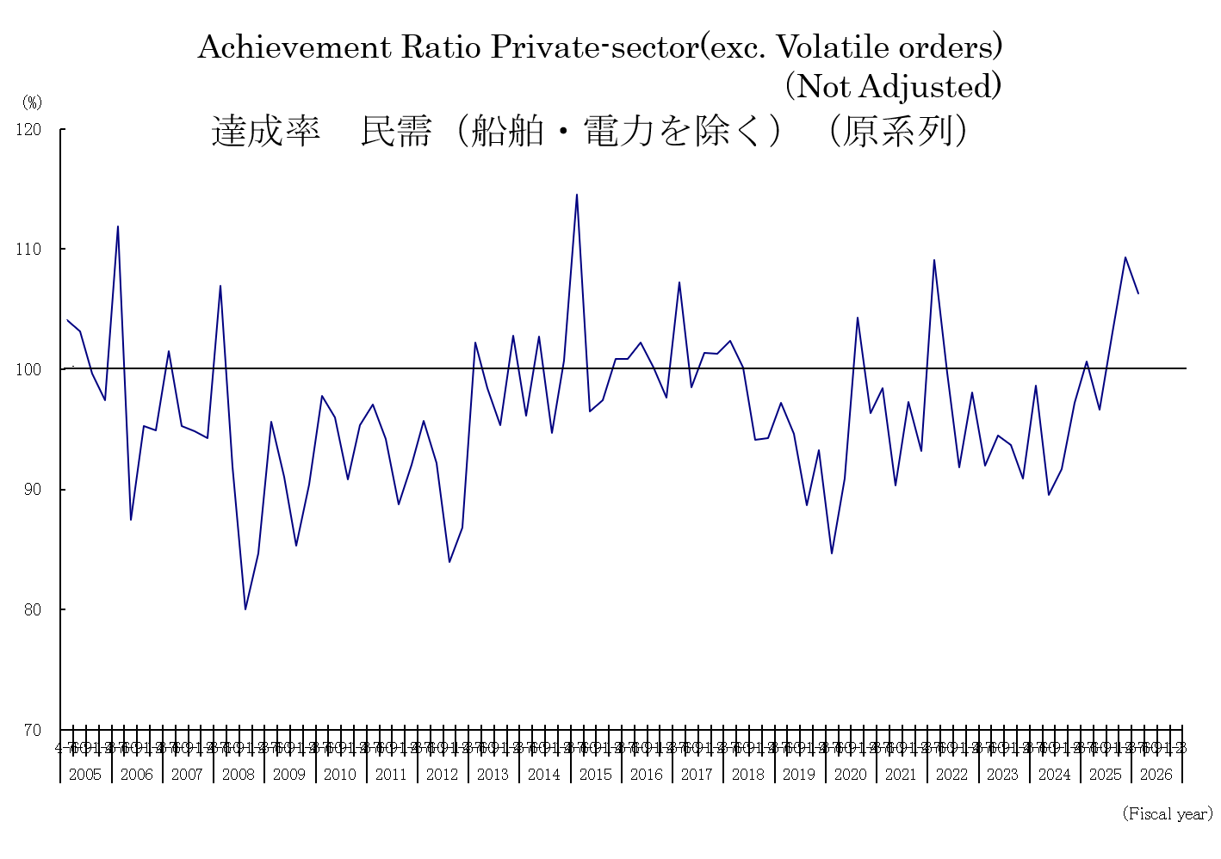
 | 主要需要者別見通し達成率（原系列）
 | (Achievement Ratio for the forecast of Machinery Orders by Sectors) |  |  |  |  |  |  |  |  | (%)
 | 受注額合計 | 外 需 | 官 公 需 | 民 需 |  |  | 製 造 業 | 非製造業 |  | 代 理 店
 |  |  |  |  | (船舶を除く) | (船舶・電力 |  |  | (船舶・電力
 |  |  |  |  |  | を除く) |  |  | を除く)
 | Total | From | Governments | Private- |  |  |  |  |  | Through
 |  | overseas |  | sector | (Exc. for | (Exc. Volatile | Manufacturing | Non- | (Exc. Volatile | agencies
 |  |  |  |  | ships) | orders) |  | manufacturing | orders)
2005/ 4- 6 | 103.1 | 109.8 | 79.0 | 103.3 | 103.4 | 104.1 | 103.5 | 103.2 | 104.6 | 103.7
7- 9 | 107.1 | 120.4 | 86.1 | 102.3 | 102.7 | 103.2 | 108.8 | 98.2 | 98.0 | 104.0
10-12 | 106.0 | 116.7 | 97.8 | 100.2 | 99.5 | 99.7 | 102.1 | 98.9 | 98.2 | 110.8
2006/ 1- 3 | 106.0 | 125.1 | 92.0 | 98.2 | 98.0 | 97.4 | 101.8 | 96.2 | 94.5 | 98.1
4- 6 | 111.9 | 115.8 | 97.3 | 111.4 | 111.2 | 111.9 | 121.5 | 105.1 | 105.1 | 111.0
7- 9 | 98.0 | 107.8 | 101.5 | 91.1 | 90.3 | 87.5 | 94.1 | 88.9 | 82.4 | 90.9
10-12 | 104.6 | 124.2 | 82.5 | 94.6 | 95.0 | 95.3 | 100.3 | 90.7 | 91.1 | 109.6
2007/ 1- 3 | 103.1 | 116.8 | 101.9 | 94.2 | 94.3 | 94.9 | 96.8 | 92.6 | 93.2 | 92.6
4- 6 | 110.7 | 119.1 | 120.1 | 102.8 | 102.8 | 101.5 | 104.7 | 101.4 | 98.9 | 103.3
7- 9 | 104.7 | 113.2 | 104.3 | 97.0 | 96.9 | 95.2 | 99.2 | 95.6 | 92.1 | 112.6
10-12 | 103.6 | 113.5 | 98.3 | 95.9 | 93.9 | 94.8 | 100.9 | 92.5 | 91.0 | 108.4
2008/ 1- 3 | 101.2 | 101.2 | 112.4 | 99.0 | 98.2 | 94.3 | 93.9 | 102.2 | 94.7 | 95.7
4- 6 | 105.7 | 105.3 | 89.7 | 108.6 | 106.4 | 106.9 | 100.3 | 115.0 | 115.4 | 107.1
7- 9 | 96.5 | 99.2 | 93.4 | 95.5 | 96.4 | 91.9 | 91.3 | 98.5 | 92.5 | 87.5
10-12 | 82.1 | 78.6 | 89.2 | 83.6 | 83.3 | 80.0 | 72.5 | 91.8 | 86.5 | 80.7
2009/ 1- 3 | 80.0 | 54.2 | 106.6 | 91.5 | 90.5 | 84.7 | 64.2 | 106.6 | 98.0 | 76.0
4- 6 | 94.4 | 72.5 | 123.7 | 103.2 | 103.3 | 95.6 | 86.1 | 112.5 | 101.8 | 91.0
7- 9 | 93.5 | 84.6 | 105.5 | 96.6 | 96.5 | 91.0 | 77.3 | 106.8 | 99.9 | 100.3
10-12 | 94.9 | 103.2 | 88.3 | 89.4 | 88.6 | 85.3 | 86.8 | 90.9 | 85.1 | 107.4
2010/ 1- 3 | 98.3 | 99.6 | 118.7 | 91.1 | 92.4 | 90.4 | 87.1 | 93.2 | 90.1 | 107.4
4- 6 | 105.1 | 112.6 | 90.7 | 102.0 | 101.7 | 97.7 | 102.2 | 101.9 | 95.2 | 109.7
7- 9 | 96.8 | 94.2 | 91.4 | 99.5 | 99.1 | 96.0 | 98.1 | 100.2 | 94.3 | 109.7
10-12 | 98.1 | 100.9 | 83.7 | 99.2 | 99.6 | 90.8 | 90.8 | 104.0 | 90.4 | 100.9
2011/ 1- 3 | 96.5 | 93.8 | 97.0 | 98.0 | 98.3 | 95.3 | 93.5 | 100.6 | 96.8 | 111.6
4- 6 | 96.1 | 87.6 | 92.1 | 104.5 | 104.5 | 97.1 | 92.9 | 112.7 | 100.8 | 109.1
7- 9 | 93.7 | 87.0 | 101.5 | 97.6 | 97.6 | 94.2 | 90.3 | 102.0 | 97.0 | 107.0
10-12 | 94.2 | 99.9 | 81.0 | 90.6 | 89.8 | 88.7 | 85.6 | 93.7 | 90.0 | 115.7
2012/ 1- 3 | 89.7 | 81.8 | 105.4 | 92.3 | 93.3 | 92.0 | 88.0 | 95.0 | 92.9 | 104.5
4- 6 | 97.7 | 88.2 | 117.5 | 101.6 | 101.5 | 95.7 | 88.5 | 110.8 | 101.8 | 110.1
7- 9 | 86.8 | 74.8 | 106.0 | 92.4 | 93.8 | 92.2 | 82.9 | 98.1 | 98.1 | 100.5
10-12 | 88.3 | 90.5 | 91.4 | 84.7 | 85.0 | 83.9 | 83.3 | 85.5 | 83.8 | 99.3
2013/ 1- 3 | 90.1 | 91.8 | 115.4 | 81.3 | 79.7 | 86.8 | 84.8 | 79.7 | 89.6 | 95.0
4- 6 | 102.0 | 99.8 | 103.6 | 104.7 | 104.9 | 102.2 | 93.5 | 111.6 | 108.0 | 92.7
7- 9 | 103.4 | 102.5 | 118.0 | 101.8 | 101.1 | 98.5 | 96.7 | 104.5 | 99.4 | 90.9
10- 12 | 98.4 | 102.6 | 89.7 | 97.4 | 97.7 | 95.4 | 87.8 | 103.5 | 101.3 | 96.1
2014/ 1- 3 | 101.5 | 96.1 | 101.4 | 108.2 | 107.4 | 102.8 | 99.7 | 113.0 | 106.0 | 92.0
4- 6 | 102.7 | 112.6 | 95.8 | 93.8 | 92.6 | 96.1 | 86.8 | 97.9 | 103.6 | 96.4
7- 9 | 103.7 | 100.9 | 98.3 | 108.4 | 108.0 | 102.7 | 103.8 | 111.0 | 102.0 | 99.5
10- 12 | 90.5 | 92.2 | 84.2 | 91.1 | 90.2 | 94.7 | 95.5 | 88.5 | 94.3 | 87.6
2015/ 1- 3 | 107.0 | 101.7 | 104.4 | 114.0 | 111.4 | 100.7 | 100.2 | 121.7 | 101.4 | 95.7
4- 6 | 105.8 | 102.5 | 108.4 | 110.1 | 108.3 | 114.5 | 122.8 | 103.0 | 108.5 | 92.8
7- 9 | 96.7 | 96.4 | 104.0 | 94.7 | 97.7 | 96.5 | 96.8 | 93.5 | 95.4 | 103.8
10- 12 | 102.0 | 108.8 | 77.3 | 101.7 | 98.8 | 97.4 | 96.3 | 104.9 | 98.7 | 101.7
2016/ 1- 3 | 97.0 | 77.2 | 122.3 | 109.0 | 108.0 | 100.9 | 104.0 | 111.4 | 98.8 | 99.3
4- 6 | 98.0 | 98.9 | 88.6 | 100.1 | 99.3 | 100.9 | 100.8 | 99.6 | 101.1 | 94.4
7- 9 | 92.0 | 87.3 | 93.8 | 94.6 | 96.6 | 102.2 | 91.2 | 96.6 | 109.1 | 100.3
10- 12 | 105.0 | 101.9 | 114.7 | 105.7 | 104.7 | 100.2 | 99.9 | 109.0 | 100.3 | 103.3
2017/ 1- 3 | 97.7 | 105.6 | 98.3 | 91.3 | 90.9 | 97.7 | 85.5 | 94.5 | 108.1 | 102.9
4- 6 | 105.4 | 109.3 | 103.8 | 101.5 | 102.2 | 107.2 | 102.2 | 101.1 | 111.2 | 110.1
7- 9 | 101.3 | 106.8 | 98.8 | 96.5 | 95.9 | 98.5 | 102.1 | 93.4 | 95.9 | 105.2
10- 12 | 103.1 | 105.6 | 93.1 | 103.0 | 101.4 | 101.4 | 108.6 | 99.5 | 95.5 | 103.1
2018/ 1- 3 | 103.0 | 103.3 | 101.9 | 104.0 | 103.7 | 101.3 | 105.6 | 103.0 | 97.9 | 96.0
4- 6 | 100.5 | 96.8 | 101.8 | 104.4 | 104.6 | 102.3 | 107.7 | 102.1 | 97.9 | 98.6
7- 9 | 99.7 | 93.6 | 114.2 | 101.8 | 101.4 | 100.1 | 98.7 | 103.8 | 101.4 | 103.8
10- 12 | 102.1 | 109.5 | 110.7 | 93.6 | 92.6 | 94.2 | 91.5 | 95.0 | 96.7 | 99.8
2019/ 1- 3 | 100.4 | 100.7 | 100.7 | 100.6 | 98.9 | 94.3 | 88.7 | 107.7 | 98.6 | 94.9
4- 6 | 95.1 | 87.9 | 104.7 | 99.2 | 99.4 | 97.2 | 93.2 | 103.2 | 100.4 | 96.8
7- 9 | 91.7 | 87.4 | 84.6 | 95.2 | 94.3 | 94.6 | 85.9 | 100.9 | 102.3 | 114.4
10- 12 | 87.4 | 80.8 | 78.1 | 94.7 | 93.8 | 88.7 | 82.5 | 103.1 | 94.0 | 100.0
2020/ 1- 3 | 98.4 | 90.8 | 134.2 | 96.9 | 95.8 | 93.3 | 84.5 | 104.5 | 100.2 | 96.7
4- 6 | 81.9 | 67.9 | 99.0 | 88.1 | 88.5 | 84.7 | 78.8 | 94.3 | 89.7 | 91.6
7- 9 | 99.0 | 103.4 | 94.8 | 96.2 | 94.8 | 90.9 | 86.0 | 102.6 | 94.6 | 104.7
10-12 | 114.0 | 129.5 | 112.6 | 103.1 | 102.9 | 104.3 | 97.3 | 106.9 | 110.1 | 102.2
2021/ 1- 3 | 112.0 | 135.1 | 107.2 | 95.2 | 94.7 | 96.3 | 96.9 | 94.3 | 95.8 | 90.7
4- 6 | 106.0 | 114.8 | 110.1 | 95.7 | 95.8 | 98.4 | 101.5 | 91.8 | 95.9 | 109.8
7- 9 | 105.0 | 120.4 | 96.1 | 91.2 | 91.5 | 90.3 | 100.4 | 85.0 | 82.3 | 112.6
10-12 | 109.5 | 113.2 | 111.1 | 104.4 | 101.8 | 97.3 | 104.4 | 104.5 | 91.2 | 113.2
2022/ 1- 3 | 111.6 | 126.6 | 126.5 | 93.8 | 93.4 | 93.2 | 96.4 | 91.9 | 89.9 | 109.1
4- 6 | 119.6 | 128.1 | 128.2 | 108.4 | 108.2 | 109.1 | 110.6 | 106.6 | 107.5 | 110.4
7- 9 | 102.7 | 104.8 | 101.5 | 100.3 | 99.7 | 99.7 | 104.1 | 97.4 | 95.5 | 103.7
10-12 | 99.1 | 109.1 | 83.8 | 90.8 | 90.9 | 91.9 | 86.5 | 94.3 | 97.1 | 99.7
2023/ 1- 3 | 98.6 | 91.3 | 115.4 | 102.0 | 101.0 | 98.0 | 91.0 | 110.5 | 104.8 | 95.9
4- 6 | 100.0 | 101.4 | 108.5 | 95.5 | 95.9 | 92.0 | 98.2 | 93.6 | 86.6 | 104.4
7- 9 | 103.8 | 99.7 | 122.9 | 104.0 | 103.8 | 94.5 | 92.8 | 112.7 | 96.1 | 100.8
10-12 | 104.9 | 110.0 | 100.9 | 100.2 | 99.4 | 93.7 | 94.0 | 104.7 | 93.3 | 105.0
2024/ 1- 3 | 109.2 | 107.2 | 174.4 | 90.4 | 89.8 | 90.9 | 85.2 | 94.0 | 96.5 | 97.6
4- 6 | 113.1 | 119.2 | 106.2 | 109.8 | 110.0 | 98.6 | 100.7 | 116.5 | 96.6 | 96.6
7- 9 | 106.8 | 117.8 | 119.2 | 89.8 | 90.8 | 89.5 | 85.5 | 93.0 | 93.2 | 114.8
10-12 | 106.7 | 114.6 | 124.6 | 92.3 | 91.2 | 91.7 | 97.1 | 89.3 | 87.4 | 102.2
2025/ 1- 3 | 111.8 | 114.6 | 132.6 | 100.6 | 100.5 | 97.2 | 92.1 | 106.8 | 102.0 | 95.1
4- 6 | 107.2 | 110.2 | 101.0 | 105.0 | 104.9 | 100.6 | 99.1 | 109.3 | 102.0 | 116.2
7- 9 | 107.9 | 116.7 | 93.3 | 102.5 | 101.2 | 96.6 | 100.1 | 104.2 | 94.6 | 103.9
10-12 | 120.5 | 125.7 | 166.5 | 103.0 | 103.1 | 103.1 | 96.6 | 107.4 | 109.1 | 111.3
2026/ 1- 3 | 119.6 | 139.2 | 90.3 | 111.9 | 111.0 | 109.3 | 108.2 | 114.4 | 112.1 | 109.7
4- 6 | 131.5 | 151.2 | 87.3 | 122.5 | 121.9 | 106.3 | 109.4 | 131.6 | 103.9 | 108.5

 | (注)達成率は(実績(原系列)/見通し(単純集計値))。
 | Achievement Ratio = Actual orders(Original) / Forecast orders(Original,Not Adjusted)

